宏观分析
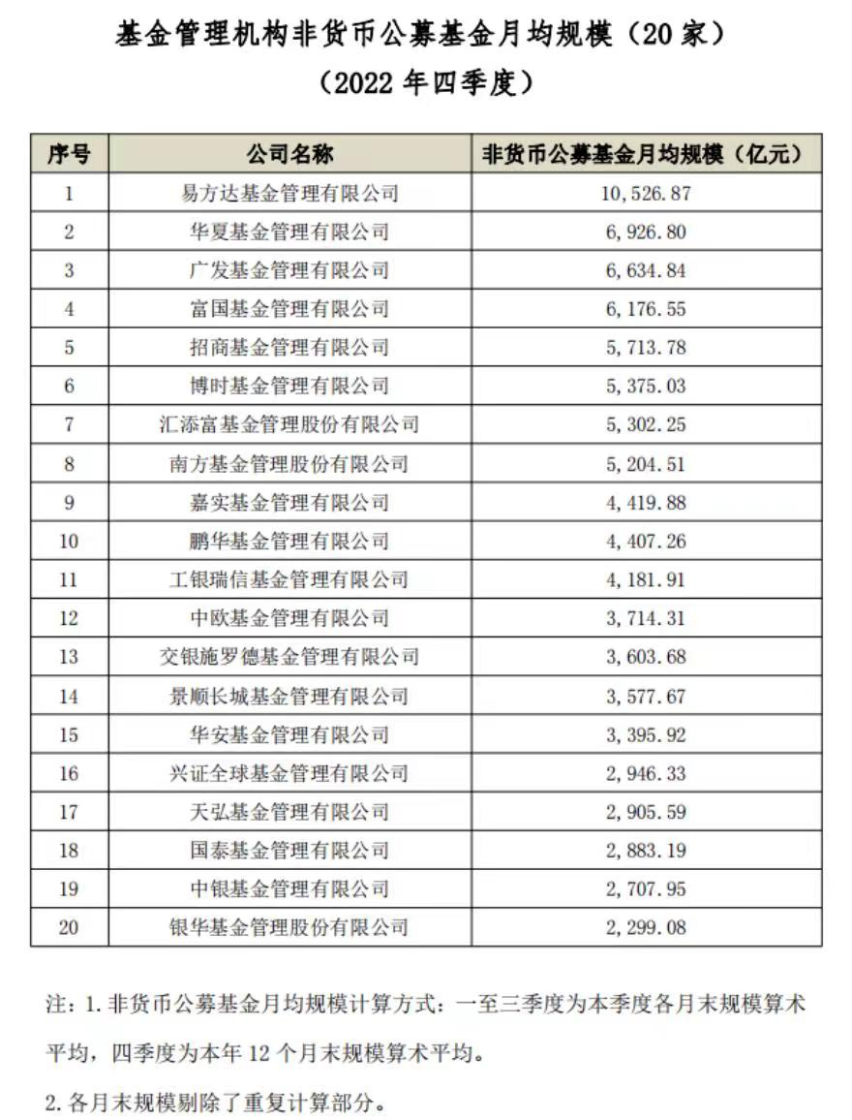
买方 | 规模前20
 |  | 管理规模 | 成立时间 | 综合得分 | 经理数量 | 基金数 | 明星基金 | 明星经理 | 近一年收益
1 | 易方达基金 | 15720.3 | 2001-04-17 | 6.94 | 70 | 536 | 官泽帆 | 易方达瑞享混合I | 34.03%
2 | 天弘基金 | 10921.92 | 2004-11-08 | 4.82 | 43 | 313 | 刘笑明 | 天弘聚利混合 | 36.54%
3 | 南方基金 | 10516.56 | 1998-03-06 | 6.1 | 74 | 566 | 刘益成 | 南方中证500工业ETF | 47.07%
4 | 博时基金 | 9566.88 | 1998-07-13 | 3.18 | 89 | 563 | 唐晟博 | 基金裕华 | 112.85%
5 | 富国基金 | 8505.91 | 1999-04-13 | 6.3 | 81 | 496 | 董治国 | 富国中证工业4.0指数分级B | 129.30%
6 | 鹏华基金 | 8312.84 | 1998-12-22 | 6.9 | 69 | 454 | 应琛 | 鹏华酒分级B | 259.29%
7 | 汇添富 | 8291.85 | 2005-02-03 | 4.08 | 67 | 536 | 陆丛凡 | 上证上海改革发展主题ETF | 14.53%
8 | 工银瑞信 | 7832.9 | 2005-06-21 | 6.56 | 62 | 401 | 刘婷 | 工银中证新能源指数分级B | 183.18%
9 | 兴证全球 | 5859.53 | 2003-09-30 | 8.66 | 34 | 91 | 季伟杰 | 兴证全球恒悦180天持有债券A | 3.09%
10 | 交银施罗德基金 | 5277.41 | 2005-08-04 | 8.32 | 34 | 202 | 杨金金 | 交银国企改革灵活配置混合A | 13.44%
11 | 景顺长城 | 5045.81 | 2003-06-12 | 7.28 | 41 | 276 | 邹立虎 | 景顺长城中国回报混合 | 15.46%
12 | 中欧基金 | 4638.51 | 2006-07-19 | 4.63 | 40 | 283 | LI TONG | 中欧瑾悠灵活配置混合C | 46.34%
13 | 中银基金 | 3884.55 | 2004-08-12 | 6.41 | 40 | 257 | 杨庆运 | 中银移动互联混合 | 50.20%
14 | 华宝基金 | 3428.34 | 2003-03-07 | 6.99 | 41 | 215 | 庄皓亮 | 华宝中证1000指数分级B | 73.60%
15 | 华泰柏瑞 | 3062.71 | 2004-11-18 | 7.65 | 33 | 216 | 杨景涵 | 华泰柏瑞现代服务混合 | 40.39%
16 | 兴业基金 | 2817.51 | 2013-04-17 | 2.11 | 22 | 139 | 陈旭 | 兴业量化混合A | 16.70%
17 | 国投瑞银 | 2318.19 | 2002-06-13 | 8.93 | 24 | 144 | 綦缚鹏 | 基金融鑫 | 110.85%
18 | 国寿安保 | 2301.37 | 2013-10-29 | 6.46 | 27 | 151 | 张标 | 国寿安保中证养老分级A | 7.73%
19 | 大成基金 | 2219.92 | 1999-04-12 | 6.46 | 44 | 292 | 邹建 | 基金景博 | 116.88%
20 | 东证资管 | 2026 | 2010-06-08 | 2.78 | 32 | 142 | 蔡志鹏 | 东方红远见价值混合A | 14.04%
来源：好买
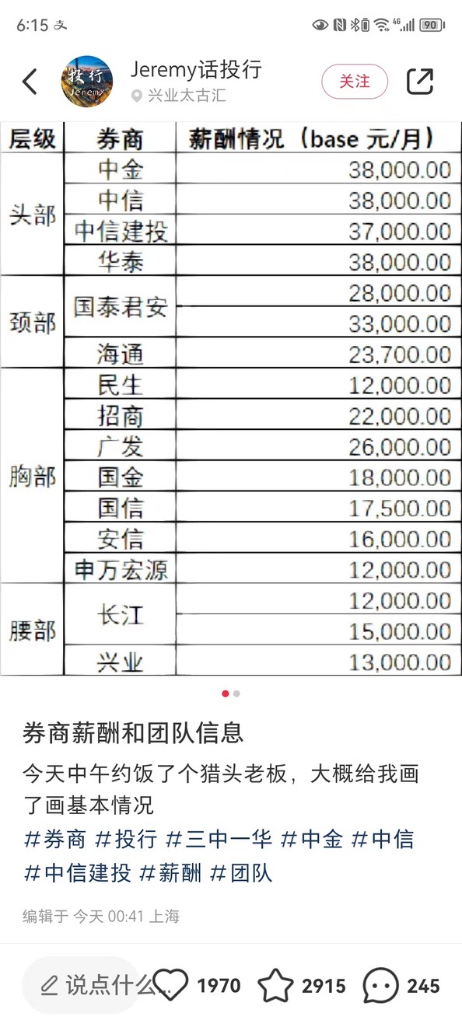
https://www.howbuy.com/fund/company/

卖方
头部 | 三中一华
颈部 | 海通、国泰君安

